Harmonogram
Analýza a dizajn | 0 | 3
Nákupo HW a krabicový SW | 1 | 6
Implementácia | 3 | 8
Testovanie | 7 | 4
Nasadenie | 11 | 6
 | -1
 | -1
 | -1
 | -1
 | -1 | 1
 | -1
 | -1
 | -1
 | -1
 | -1 | 1
 | -1
 | -1
 | -1
 | -1
 | -1 | 1
 | -1
 | -1
 | -1
 | -1
 | -1 | 1
 | -1
 | -1
 | -1
 | -1
 | -1 | 1
 | -1
 | -1
 | -1
 | -1
 | -1 | 1
 | -1
 | -1
 | -1
 | -1
 | -1 | 1
 | -1
 | -1
 | -1
 | -1
 | -1 | 1
 | -1
 | -1
 | -1
 | -1
 | -1 | 1
...
 |  |  |  |  |  | Harmonogram v mesiacoch od spustenia
# | Modul | Fáza projektu | Inkrement | INK START | INK END | Start | Korigovaný štart | Trvanie | Koniec
1 | Modul 1 | Analýza a dizajn | Inkrement 1 | 2025-05-01 | 2026-09-30 | 1 | 0 | 3 | 3
 |  | Nákupo HW a krabicový SW |  |  |  | 2 | 1 | 6 | 7
 |  | Implementácia |  |  |  | 4 | 3 | 8 | 11
 |  | Testovanie |  |  |  | 8 | 7 | 4 | 11
 |  | Nasadenie |  |  |  | 12 | 11 | 6 | 17
2 |  |  |  |  |  | 0 | -1 |  | -1
 |  |  |  |  |  |  | -1 |  | -1
 |  |  |  |  |  |  | -1 |  | -1
 |  |  |  |  |  |  | -1 |  | -1
 |  |  |  |  |  |  | -1 | 1 | 0
3 |  |  |  |  |  | 0 | -1 |  | -1
 |  |  |  |  |  |  | -1 |  | -1
 |  |  |  |  |  |  | -1 |  | -1
 |  |  |  |  |  |  | -1 |  | -1
 |  |  |  |  |  |  | -1 | 1 | 0
4 |  |  |  |  |  | 0 | -1 |  | -1
 |  |  |  |  |  |  | -1 |  | -1
 |  |  |  |  |  |  | -1 |  | -1
 |  |  |  |  |  |  | -1 |  | -1
 |  |  |  |  |  |  | -1 | 1 | 0
5 |  |  |  |  |  | 0 | -1 |  | -1
 |  |  |  |  |  |  | -1 |  | -1
 |  |  |  |  |  |  | -1 |  | -1
 |  |  |  |  |  |  | -1 |  | -1
 |  |  |  |  |  |  | -1 | 1 | 0
6 |  |  |  |  |  | 0 | -1 |  | -1
 |  |  |  |  |  |  | -1 |  | -1
 |  |  |  |  |  |  | -1 |  | -1
 |  |  |  |  |  |  | -1 |  | -1
 |  |  |  |  |  |  | -1 | 1 | 0
7 |  |  |  |  |  | 0 | -1 |  | -1
 |  |  |  |  |  |  | -1 |  | -1
 |  |  |  |  |  |  | -1 |  | -1
 |  |  |  |  |  |  | -1 |  | -1
 |  |  |  |  |  |  | -1 | 1 | 0
8 |  |  |  |  |  | 0 | -1 |  | -1
 |  |  |  |  |  |  | -1 |  | -1
 |  |  |  |  |  |  | -1 |  | -1
 |  |  |  |  |  |  | -1 |  | -1
 |  |  |  |  |  |  | -1 | 1 | 0
9 |  |  |  |  |  | 0 | -1 |  | -1
 |  |  |  |  |  |  | -1 |  | -1
 |  |  |  |  |  |  | -1 |  | -1
 |  |  |  |  |  |  | -1 |  | -1
 |  |  |  |  |  |  | -1 | 1 | 0
10 |  |  |  |  |  | 0 | -1 |  | -1
 |  |  |  |  |  |  | -1 |  | -1
 |  |  |  |  |  |  | -1 |  | -1
 |  |  |  |  |  |  | -1 |  | -1
 |  |  |  |  |  |  | -1 | 1 | 0
11 |  |  |  |  |  | 0 | -1 |  | -1
 |  |  |  |  |  |  | -1 |  | -1
 |  |  |  |  |  |  | -1 |  | -1
 |  |  |  |  |  |  | -1 |  | -1
 |  |  |  |  |  |  | -1 | 1 | 0
12 |  |  |  |  |  | 0 | -1 |  | -1
 |  |  |  |  |  |  | -1 |  | -1
 |  |  |  |  |  |  | -1 |  | -1
 |  |  |  |  |  |  | -1 |  | -1
 |  |  |  |  |  |  | -1 | 1 | 0
13 |  |  |  |  |  | 0 | -1 |  | -1
 |  |  |  |  |  |  | -1 |  | -1
 |  |  |  |  |  |  | -1 |  | -1
 |  |  |  |  |  |  | -1 |  | -1
 |  |  |  |  |  |  | -1 | 1 | 0
14 |  |  |  |  |  | 0 | -1 |  | -1
 |  |  |  |  |  |  | -1 |  | -1
 |  |  |  |  |  |  | -1 |  | -1
 |  |  |  |  |  |  | -1 |  | -1
 |  |  |  |  |  |  | -1 | 1 | 0
15 |  |  |  |  |  | 0 | -1 |  | -1
 |  |  |  |  |  |  | -1 |  | -1
 |  |  |  |  |  |  | -1 |  | -1
 |  |  |  |  |  |  | -1 |  | -1
 |  |  |  |  |  |  | -1 | 1 | 0
16 |  |  |  |  |  | 0 | -1 |  | -1
 |  |  |  |  |  |  | -1 |  | -1
 |  |  |  |  |  |  | -1 |  | -1
 |  |  |  |  |  |  | -1 |  | -1
 |  |  |  |  |  |  | -1 | 1 | 0
17 |  |  |  |  |  | 0 | -1 |  | -1
 |  |  |  |  |  |  | -1 |  | -1
 |  |  |  |  |  |  | -1 |  | -1
 |  |  |  |  |  |  | -1 |  | -1
 |  |  |  |  |  |  | -1 | 1 | 0
18 |  |  |  |  |  | 0 | -1 |  | -1
 |  |  |  |  |  |  | -1 |  | -1
 |  |  |  |  |  |  | -1 |  | -1
 |  |  |  |  |  |  | -1 |  | -1
 |  |  |  |  |  |  | -1 | 1 | 0
19 |  |  |  |  |  | 0 | -1 |  | -1
 |  |  |  |  |  |  | -1 |  | -1
 |  |  |  |  |  |  | -1 |  | -1
 |  |  |  |  |  |  | -1 |  | -1
 |  |  |  |  |  |  | -1 | 1 | 0
20 |  |  |  |  |  | 0 | -1 |  | -1
 |  |  |  |  |  |  | -1 |  | -1
 |  |  |  |  |  |  | -1 |  | -1
 |  |  |  |  |  |  | -1 |  | -1
 |  |  |  |  |  |  | -1 | 1 | 0
21 |  |  |  |  |  | 0 | -1 |  | -1
 |  |  |  |  |  |  | -1 |  | -1
 |  |  |  |  |  |  | -1 |  | -1
 |  |  |  |  |  |  | -1 |  | -1
 |  |  |  |  |  |  | -1 | 1 | 0

Procesné mapy
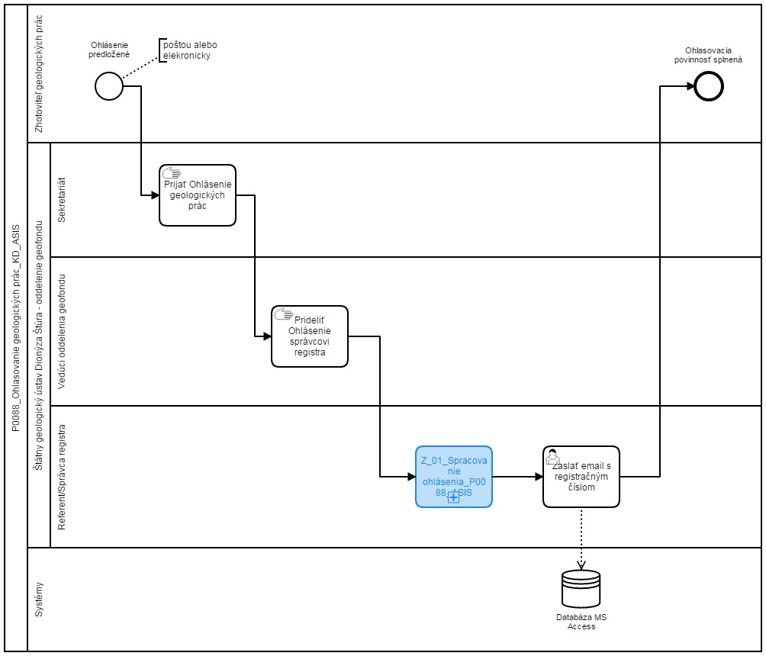
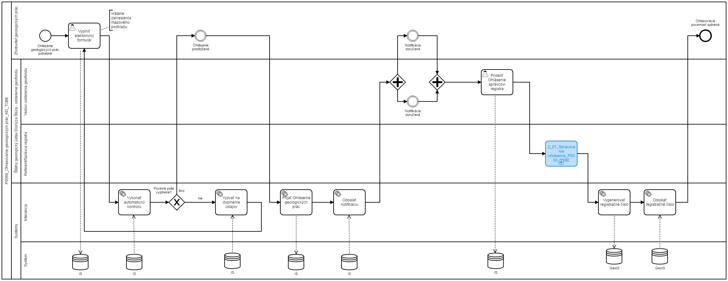
Sem prosím vložte procesnú mapu stavu AS IS a stavu TO BE
napr.
AS IS | TO BE

